Sheet1
app界面部分细节需修改调整，如下图及文字描述

 | 实现效果图 |  |  |  | UI原稿
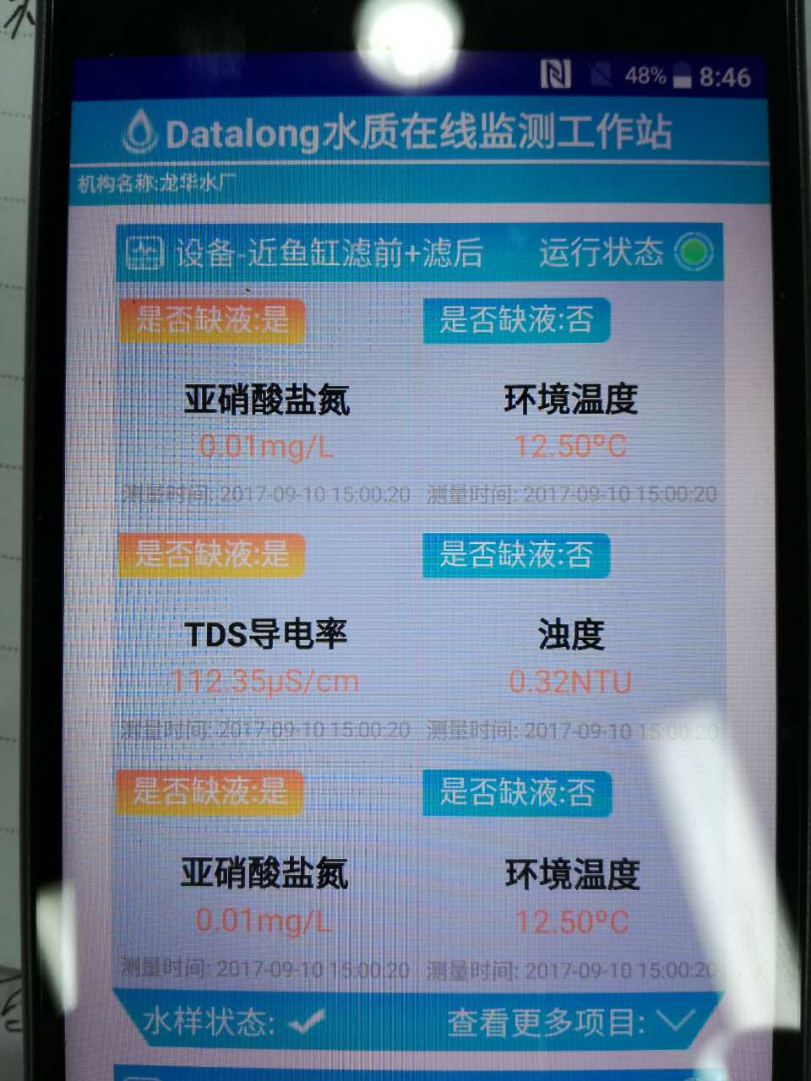
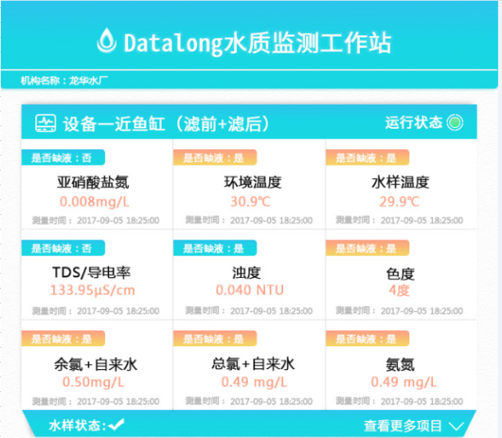

 |  |  | 页面背景：有阴影，立体感
 |  |  | 背景颜色：浅灰色带白点，见原psd图

 |  |  | 设备名称：字体要加粗

 |  |  | 运行状态：字体要减小

 |  |  | 是否缺液：字体要减小

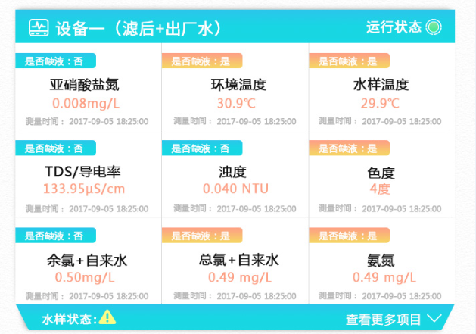

 |  |  | 查看更多项目：字体减小，去掉冒号。

 |  | 水样状态：字体要减小，且加粗；状态不唯一，增加异常状态提醒

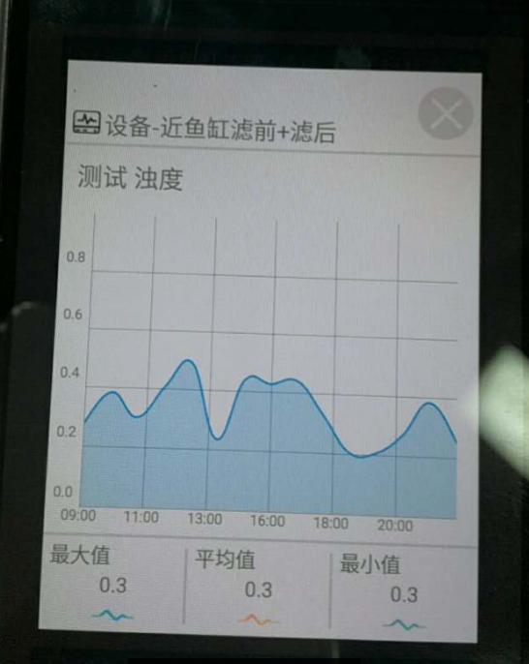

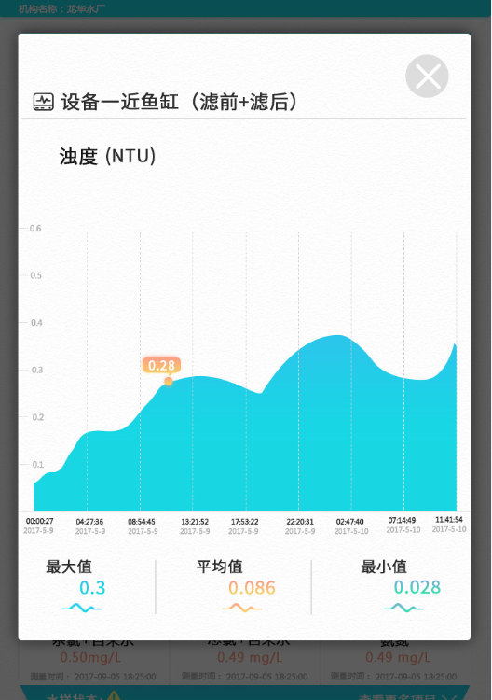
 |  |  | 弹出页面：边角为圆角，且有阴影，悬浮感

 |  |  | 设备名称：字体加粗

 |  |  | 测试项目：去掉测试二字，加上单位；
 |  |  |  | 注意：项目及单位 不唯一

 |  |  | 横纵标尺线：使用虚线，颜色浅灰

 |  |  | 最值标注：标注最大值最小值，注意颜色

 |  |  | 图形颜色：渐变色，透明度小

 |  |  | 测试时间：加上日期，因为有跨日期

 |  |  | 字体颜色：颜色与图形上保持一致

